Instrucciones
INSTRUCCIONES PARA MANTENER UNA BUENA SALUD EN EL DIRECTORIO DE CRIADORES | INSTRUCCIONES PARA LA ACTUALIZACIÓN DEL DIRECTORIO DE CRIADORES
INSTRUCCIONES PARA EL REGISTRO DE DATOS | Este archivo cuenta con una autoformulación en la hoja `directorioActualizable`, la cual consulta la hoja `directorioCriadores` para llenar automáticamente los datos de la primera. A continuación, se explicará su funcionamiento. Lo único que debe hacerse es pegar los códigos, ya actualizados, en la columna `codigoAsociado` de la hoja `directorioActualizable`.
El directorio está compuesto por 31 columnas, cada una representando un dato específico para cada registro de criadores. Estas columnas se crean a partir de los datos existentes en el directorio actual. A continuación, se describirá cada una de ellas.

`codigoAsociado`: Esta columna debe ser de tipo texto debido a la naturaleza de algunos códigos que comienzan con cero.
nombre: Se debe registrar en MAYUSCULA SOSTENIDA | Después de mencionado procedimiento existirán cuatro posibles casos: 1. Los datos se llenan de manera automática: En este caso, no se deberá hacer nada más que una verificación contra la hoja `directorioCriadores` o el documento llenado por el criador. (En caso de requerir actualización de los datos, debe hacerse en la hoja `directorioCriadores`). 2. Los datos no son encontrados: Esto se nota por el símbolo `#N/D` que aparece en cada una de las celdas o por el simple vacío de cada celda (no confundir cuando existen datos vacíos en ciertas columnas. Cuando el criador no existe, TODAS las celdas contendrán ese símbolo o estarán vacías). El paso a seguir es registrar el asociado en la hoja `directorioCriadores` y al terminar, se debe actualizar de manera automática la información en la hoja `directorioActualizable`. En caso de no ser así, saltar al caso 3. 3. No aparece nada en las celdas: En este caso, se debe verificar que la fórmula haya sido arrastrada a todas las celdas necesarias. Se debe tener en cuenta que cada columna cuenta con una fórmula diferente, así que se debe tener precaución al ampliar la formulación. En caso de que no funcione, saltar al cuarto caso. 4. Se generan errores: Entiéndase como que la hoja `directorioActualizable` no encuentre los datos a pesar de que existan en la hoja `directorioCriadores`, que llene las celdas con datos erróneos u otro tipo de error del propio funcionamiento de la formulación de Excel. En este caso, se debe consultar con el departamento de sistemas.
`hacienda1`, `hacienda2` y `hacienda3`: Deben ser escritas con la abreviatura "Hda", sin puntos después de "Hda" ni guiones o comas. En caso de incluir "Vereda", no se deben usar abreviaturas. Si se indica "kilómetro" u otra indicación, se debe escribir según el formato ubicado en la explicación de dirección. No se deben incluir ciudades, municipios o departamentos dentro de la hacienda; para ello, existen otros campos.

´municipio1´, ´municipio2´, ´municipio3´: Corresponde al municipio o ciudad donde ESTA UBICADA la hacienda correspondiente.
`departamento1`, `departamento2`, `departamento3`: Corresponden al departamento donde está ubicada la hacienda correspondiente. Estas celdas estan configuradas para solamente permitir los departamentos de Colombia conservando una correcta escritura. La correcta escritura se da por: Antioquia, Arauca, Atlántico, Córdoba, Bolívar, Boyacá, Caldas, Caquetá, Casanare, Cauca, Cesar, Cundinamarca, Guaviare, Huila, La Guajira, Magdalena, Meta, Norte de Santander, Quindío, Risaralda, Santander, Sucre, Tolima, Valle del Cauca, Vichada. En caso de requerir nuevos departamentos, se deben añadir a la hoja DepartamentosList y ampliar el rango de la misma.

`tipoGanado`: Registrarlo separado por comas, se debe tener en cuenta que al ser nombres propios la primera va con mayúscula.
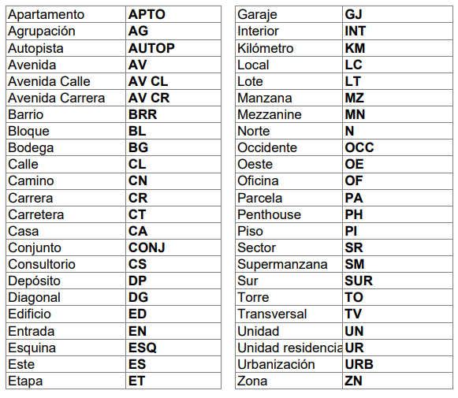 direccion: Corresponde a la dirección de correspondencia, debe ser registrada en mayúscula sostenida teniendo en cuenta el formato a continuación. No usar puntos o comas, tampoco parentesís. Usar # no Nro. N. No. O variaciones.
 | Después de ser actualizados los datos, se deben ordenar los datos de manera descendente por la columna departamento1 y entregar el archivo al departamento de sistemas para su posterior actualización en el proyecto de desarrollo realizado.

 | Notas para tener en cuenta: 1. Los códigos duplicados se resaltaran de manera automatica con rojo claro. 2. La fila 2, a partir de la columna B de la hoja directorioActualizable no debe borrarse ya que esta contiene la formulación. El código, de la columna A de la misma fila si puede ser cambiado. 3. Los encabezados de la primera fila no deben ser borrados.

ciudadDireccion y departamentoDireccion: Se maneja igual que el anterior mencionado, la ciudad puede representar si bien una ciudad como un municipio. Esta vez corresponde a la ubicación de la dirección de correspondencia.

telefono1 a telefono6: Se da por el mismo orden del formato (Telefono hacienda, Telefono, Celular), se pueden añadir 3 más. No usar guiones, espacios, puntos u otra cosa que no sean los números. En caso de incluir una extensión debe añadirse como Ext:

email1 y email2: No se debe escribir con espacios, caracteres especiales u otra cosa que no corresponda a un correo electronico. De su correcta escritura depende que el hipervinculo funcione.

instagram: Se debe solo escribir el usuario, no incluir espacios en blanco, no incluir @. Ejemplos: asocebucol <- Esta bien @asocebucol <- Esta mal https://www.instagram.com/asocebucol/ <- Esta mal

facebook: Escribir unicamente lo que va después del slash (/) tal y como lo indica la imagen ejemplo.

whatsapp1 y whatsapp2: Se escribe el numero con el indicativo de país SIN INCLUIR EL +. No incluir espacios, guiones o puntos, de esto depende que el hipervinculo funcione bien. Por ejemplo: Un número de Colombia: 573189995555 <-Esta bien escrito 57318-999-5555 <-Esta MAL escrito +573189995555 <-Esta MAL escrito Un número de Estados Unidos: 13189995555 <-Esta bien escrito 1318-999-5555 <-Esta MAL escrito +13189995555 <-Esta MAL escrito

tiktok: al igual que instagram solo debe ser incluido el usuario, sin @, sin espacios en blanco y demás.
sitioWeb: Se debe escribir completo, es decir, incluyendo el http u https. Ejemplos: https://asocebu.com/ <-Esta bien asocebu.com <-Esta mal

representanteLegal: Su nombre es autoexplicativo, no se debe agregar nada más que el nombre
CampoAdicional1: Esta hecho para el caso de que un asociado lo necesite, este si debe incluir un titulo si no se autoexplica.

